Sheet1
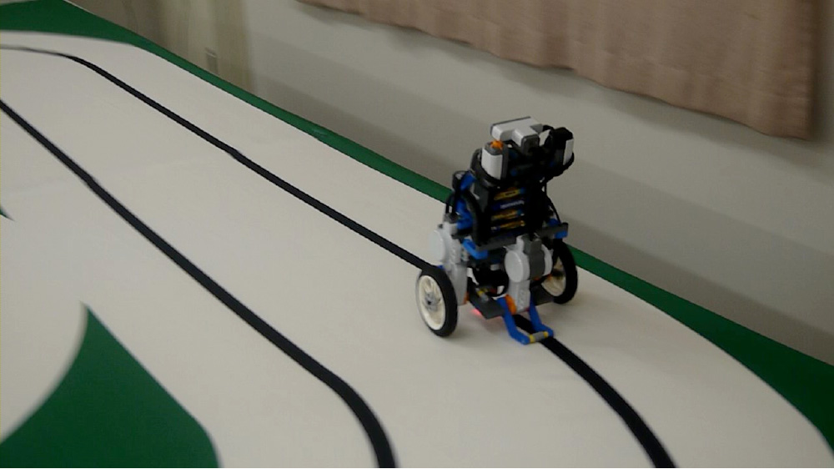
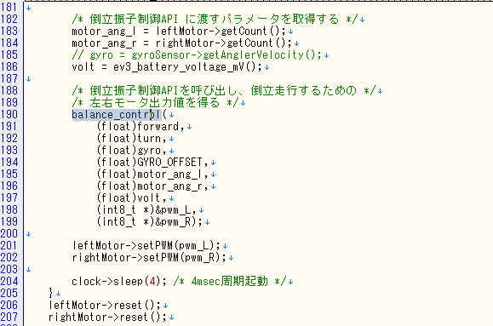
app.cpp
v

ここで倒立するための計算をしている

ここでモータにPWM値を引き渡している

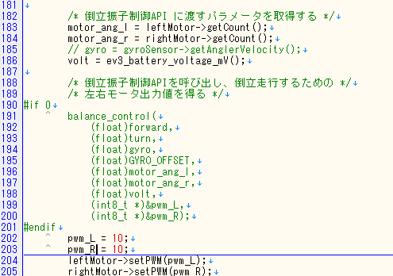

 | これで尻尾ライントレースをしたい

こんな感じにすればモータがただ回るだけ

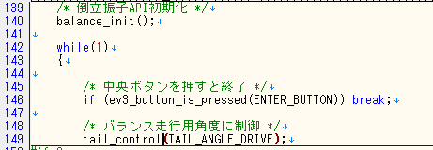

TAIL_ANGLE_DRIVEを操作すれば尻尾の角度が変わります
今は収納されている(ゼロ度?)だと思う

しっぽを使いながらライントレース(尻尾ライントレース)
車体が斜めになったことにより、光センサが取れる値が変わるので意外とチューニングが難しい。

